J I - vj 3_13 HH

Statistisches Amt
für Hamburg und Schleswig-Holstein

 | STATISTISCHE BERICHTE
 | Kennziffer: J I - vj 3/13 HH

Umsatz und Beschäftigte
in ausgewählten Dienstleistungsbereichen
Hamburgs im 3. Quartal 2013

 | Herausgegeben am: 19. Februar 2014

Grafik (S.3)
Umsatz und Beschäftigte in ausgewählten Dienstleistungsbereichen1 Hamburgs - 3. Quartal 2013

Veränderung gegenüber dem Vorjahresquartal in Prozent

Umsatz
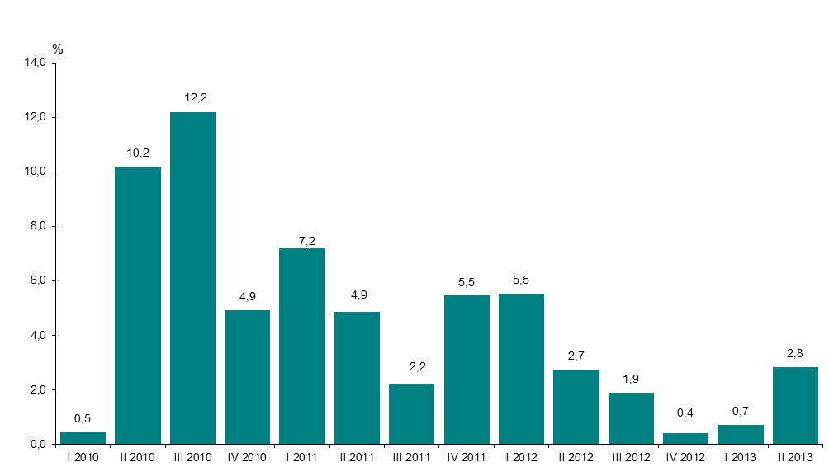

Zahl der Beschäftigten
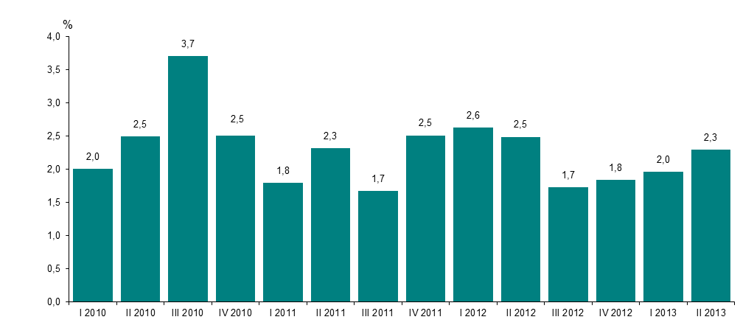

1 Verkehr und Lagerei, Information und Kommunikation, freiberufliche, technische und wissenschaftliche Dienstleistungen, sonstige wirtschaftliche Dienstleistungen

